상품제안서
알로코리아 USB 4포트 고속멀티충전기 | 상품코드: S42017

 |  |  |  |  |  |  | 02-713-8555 | www.synergygift.co.kr
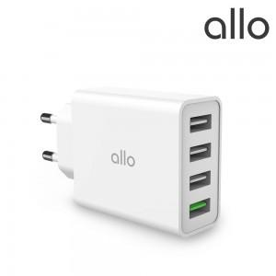

【상세/제작정보】 | 1. 최대 35W 고출력 충전 가능 <br>2. USB-A 4포트로 다양한 기기 동시 충전 가능 <br>3. 프리볼트 지원<br>4. QC3.0 고속 충전 지원<br>5. 컴팩트 사이즈

【인쇄/포장옵션】 | 레이저 / 포장지포장

【공급단가】 | 수량 | 30~ | 100~ | 300~ | 500~ | 1,000~
*VAT별도 | 단가 | 14,500원 | 13,600원 | 13,000원 | 12,800원 | 12,600원

【상품 URL】 | https://www.synergygift.co.kr:443/src/goods_detail.php?gdno=42017

